상품제안서
메모형 점착메모지 (HS-50-01) | 상품코드: S22271

 |  |  |  |  |  |  | 02-713-8555 | www.synergygift.co.kr
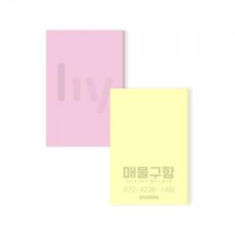

【상세/제작정보】 | <span style="font-size: 14pt;">※ 100매 카톤 입수량 500개 / 운임비 5,500원(VAT별도) 발생 됩니다.</span>

【인쇄/포장옵션】 | 먹1도 / OPP(비닐)

【공급단가】 | 수량 | 1,000~ | 3,000~ | 5,000~ | 10,000~ | 30,000~
*VAT별도 | 20매 | 130원 | 110원 | 90원 | 90원 | 80원
 | 30매 | 180원 | 160원 | 140원 | 140원 | 140원
 | 50매 | 260원 | 230원 | 210원 | 210원 | 200원
 | 100매 | 530원 | 490원 | 450원 | 440원 | 430원

【상품 URL】 | https://www.synergygift.co.kr:443/src/goods_detail.php?gdno=22271

